상품제안서
지니매직 세라믹머그 230ml | 상품코드: S30762

 |  |  |  |  |  |  | 02-713-8555 | www.synergygift.co.kr
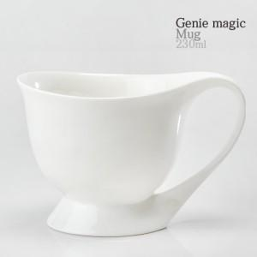

【상세/제작정보】 | 지니매직 세라믹머그230ml<br><br>재 질 : 도자기<br>사 이 즈 : 지름 9.2 x 높이 7.5cm<br>용 량 : 230ml(8온스)<br>원 산 지 : 한국<br>

【인쇄/포장옵션】 | 실크 / 기본케이스

【공급단가】 | 수량 | 100~ | 300~ | 500~ | 1,000~ | 3,000~
*VAT별도 | 단가 | 2,530원 | 2,490원 | 2,430원 | 2,340원 | 2,240원

【상품 URL】 | https://www.synergygift.co.kr:443/src/goods_detail.php?gdno=30762

